TIỀN ĐIỆN
CÔNG TY TNHH MTV VẬN TẢI VÀ DU LỊCH MINH HẢI | HÓA ĐƠN

 | NGÀY LÀM ĐƠN: | 15 tháng 3 2026
 | TIỀN ĐIỆN 1 THÁNG | 500,000 vnđ
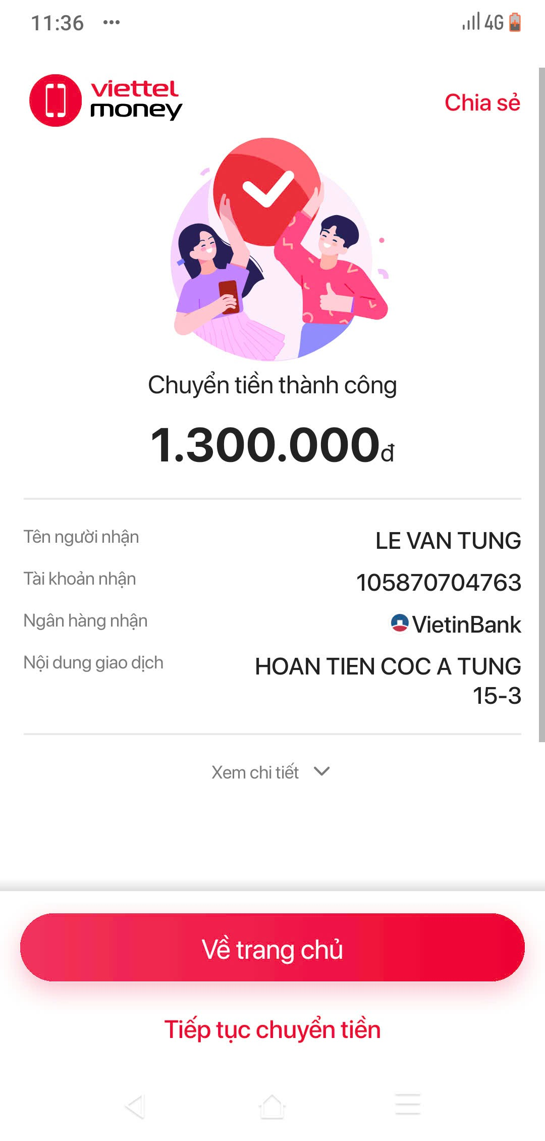

Đến: LÊ VĂN TÙNG
Phone: 0975 734 763

NỘI DUNG | SỐ LƯỢNG | TỔNG SỐ | GHI CHÚ
TIỀN ĐIỆN THÁNG 2 (7 NGÀY) | 0.25 THÁNG | -125,000 | TIỀN ĐIỆN THÁNG 2
TIỀN ĐIỆN THÁNG 3 (14 NGÀY) | 0.47 THÁNG | -235,000 | TIỀN ĐIỆN THÁNG 3
TIỀN CỌC XE | 1 | 3,000,000 | TIỀN CỌC XE
TIỀN DOANH THU HÔM 14 | 1 | -1,340,000 | TIỀN DOANH THU
 | TỔNG CHI PHÍ TRỪ | -1,700,000
 | TỔNG | 1,300,000 | ĐÃ GỬI A TÙNG 15-03
CÔNG TY TNHH MTV VẬN TẢI VÀ DU LỊCH MINH HẢI

